элит плюс

 | ИООО "Лангхайнрих Конфекцион Бел"
 | РЕСПУБЛИКА БЕЛАРУСЬ 225876 д.Дивин ул.Середовича,1 Кобринский р-н Брестская обл
 | E-mail: DivinLang@tut.by тел/факс 8(01642)68786 , тел 68-7-68 моб.+375291710609

(действительны до 01.02.2018г).
Наименование изделия | Фото (изготовление индивидуально под заказчика) | Наименование ткани | Цвета | Состав ткани | характеристика изготовления | количество изделий | размер | ИТОГО цена с НДС в бел.руб.
Комплект постельного белья ЕВРО "ЭЛИТ ПЛЮС"
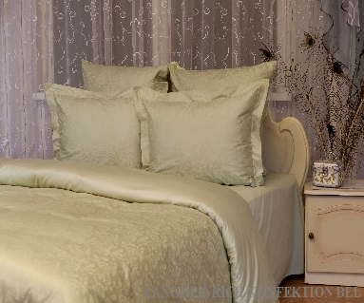
Пододеяльник |  | Жаккард сатин | Цветной | 100%хлопок | из 2х частей. молния. отделочная строчка | 1 | 205/225 | 67.60
 |  | Гладь сатин
Наволочка |  | Жаккард сатин |  | 100%хлопок | из 2х частей.молния | 2 | 70/70 | 21.20
 |  | Гладь сатин
Наволочка | 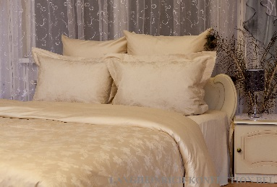 | Жаккард сатин |  | 100%хлопок | из 2х частей , молния,ушки 5 см. отделочная строчка | 2 | 70/50 | 20.70
 |  | Гладь сатин
Простыня |  | Гладь сатин |  | 100%хлопок | 4 стороны 1 см | 1 | 220/240 | 31.10
 |  |  |  |  |  |  |  | 140.60
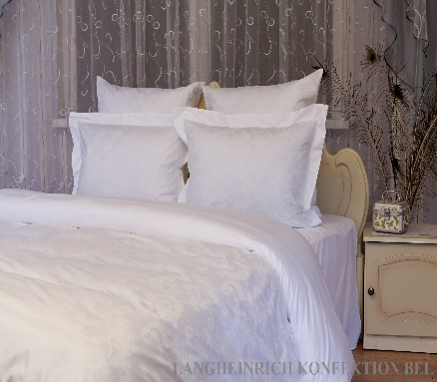
Пододеяльник |  | Жаккард сатин | Белый | 100%хлопок | из 2х частей. молния. отделочная строчка | 1 | 205/225 | 76.50
 |  | Гладь сатин
Наволочка |  | Жаккард сатин |  | 100%хлопок | из 2х частей.молния | 2 | 70/70 | 23.40
 |  | Гладь сатин
Наволочка |  | Жаккард сатин |  | 100%хлопок | из 2х частей , молния,ушки 5 см. отделочная строчка | 2 | 70/50 | 22.90
 |  | Гладь сатин
Простыня |  | Гладь сатин |  | 100%хлопок | 4 стороны 1 см | 1 | 220/240 | 40.00
 |  |  |  |  |  |  |  | 162.80
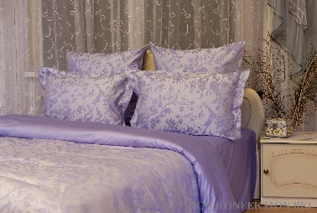
Пододеяльник |  | Жаккард сатин | Двухцветный | 60%тенсе+40%хлопок | из 2х частей. молния. отделочная строчка | 1 | 205/225 | 93.30
 |  | Гладь сатин |  | 100%хлопок
Наволочка |  | Жаккард сатин |  | 60%тенсе+40%хлопок | из 2х частей.молния | 2 | 70/70 | 27.30
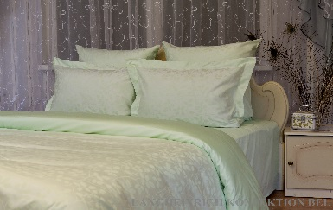
 |  | Гладь сатин |  | 100%хлопок
Наволочка |  | Жаккард сатин |  | 60%тенсе+40%хлопок | из 2х частей , молния,ушки 5 см. отделочная строчка | 2 | 70/50 | 26.80
 |  | Гладь сатин |  | 100%хлопок
Простыня |  | Гладь сатин |  | 100%хлопок | 4 стороны 1 см | 1 | 220/240 | 42.10
 |  |  |  |  |  |  |  | 189.50
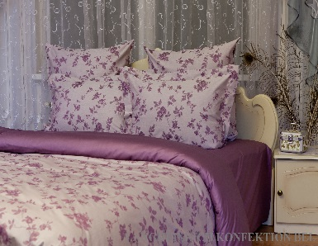 Пододеяльник |  | Жаккард сатин | Двухцветный | 100%хлопок | из 2х частей. молния. отделочная строчка | 1 | 205/225 | 87.80
 |  | Гладь сатин
Наволочка |  | Жаккард сатин |  | 100%хлопок | из 2х частей.молния | 2 | 70/70 | 26.00
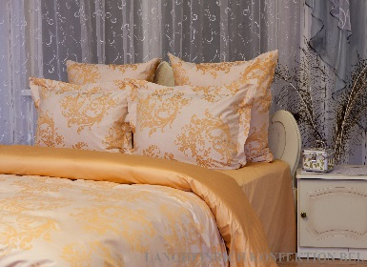
 |  | Гладь сатин
Наволочка |  | Жаккард сатин |  | 100%хлопок | из 2х частей , молния,ушки 5 см. отделочная строчка | 2 | 70/50 | 25.50
 |  | Гладь сатин
Простыня |  | Гладь сатин |  | 100%хлопок | 4 стороны 1 см | 1 | 220/240 | 42.10
 |  |  |  |  |  |  |  | 181.40
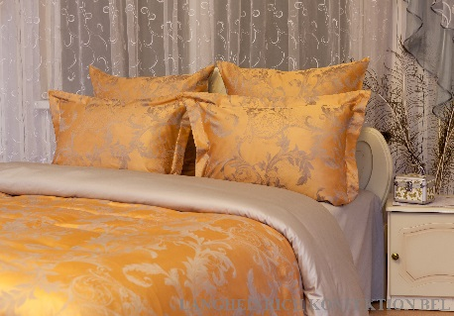
Пододеяльник |  | Жаккард двухцветный | Цветной | 55%полиэстер+45%модал | из 2х частей. молния. отделочная строчка | 1 | 205/225 | 60.70
 |  | Гладь сатин |  | 100%хлопок
Наволочка |  | Жаккард двухцветный |  | 55%полиэстер+45%модал | из 2х частей.молния | 2 | 70/70 | 19.60
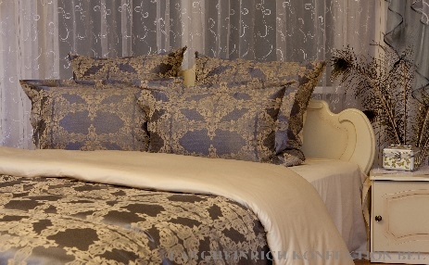
 |  | Гладь сатин |  | 100%хлопок
Наволочка |  | Жаккард двухцветный |  | 55%полиэстер+45%модал | из 2х частей , молния,ушки 5 см. отделочная строчка | 2 | 70/50 | 19.10
 |  | Гладь сатин |  | 100%хлопок
Простыня |  | Гладь сатин |  | 100%хлопок | 4 стороны 1 см | 1 | 220/240 | 31.10
 |  |  |  |  |  |  |  | 130.50
Пододеяльник | 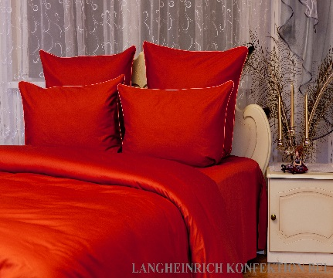 | Гладь сатин | Цветной винный | 100%хлопок | из 2х частей. молния. отделочная строчка | 1 | 205/225 | 61.90
Наволочка |  | Гладь сатин |  | 100%хлопок | из 2х частей.молния+кант | 2 | 70/70 | 21.60
Наволочка |  | Гладь сатин |  | 100%хлопок | из 2х частей.молния+кант | 2 | 70/50 | 17.10
Простыня |  | Гладь сатин |  | 100%хлопок | 4 стороны 1 см | 1 | 220/240 | 33.80
 |  |  |  |  |  |  |  | 134.40
Пододеяльник | 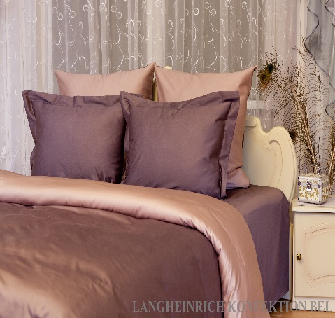 | Гладь сатин | Цветной джин/джей+фиолетовый | 100%хлопок | из 2х частей. молния. отделочная строчка | 1 | 205/225 | 69.10
 |  | Гладь сатин
Наволочка |  | Гладь сатин |  | 100%хлопок | из 2х частей.молния+кант | 2 | 70/70 | 23.30
 |  | Гладь сатин
Наволочка |  | Гладь сатин |  | 100%хлопок | из 2х частей.молния+кант | 2 | 70/50 | 18.40
 |  | Гладь сатин
Простыня |  | Гладь сатин |  | 100%хлопок | 4 стороны 1 см | 1 | 220/240 | 38.50
 |  |  |  |  |  |  |  | 149.30

